Ausfüllhilfe
Ausfüllhilfe

Die Formeln und Spalten dieser Abrechnungs-Mappe sind geschützt. Bei Auswahl von geschützten Zellen werden Formeln aber angezeigt, sodass Sie überprüfen können, über welchen Bereich diese Formel rechnet, sollten ihnen Fehler auffallen.
Die Belege werden in die entschprechenden Zeilen in den jeweils passenden Tabellenblättern eingetragen.
Sollte zu wenig Platz sein und die vorgegebenen Zeilen für die vorhandene Beleganzahl nicht ausreichen, gehen Sie bitte wie folgt vor:

Markieren der letzten Zeile vor der (Zwischen-)Summe (nur so werden die Summen auch weiterhin korrekt gebildet!)

Klick mit rechter Maustaste auf die markierte Zeile und dann auf "Zellen einfügen" (so oft wiederholen, bis gewünschte Zeilenanzahl eingefügt wurde)
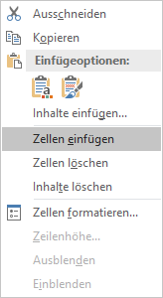

Shortcut: STRG und "+" so oft drücken, bis gewünschte Zeilenanzahl eingefügt wurde!

Zeilen, die zuviel sind, können ebenso auch mit "Zellen löschen" wieder entfernt werden!
Aber Achtung: bitte belassen Sie zumindest immer 2 Zeilen für die Summe, da diese sonst nicht mehr korrekt gebildet wird!

